关系图
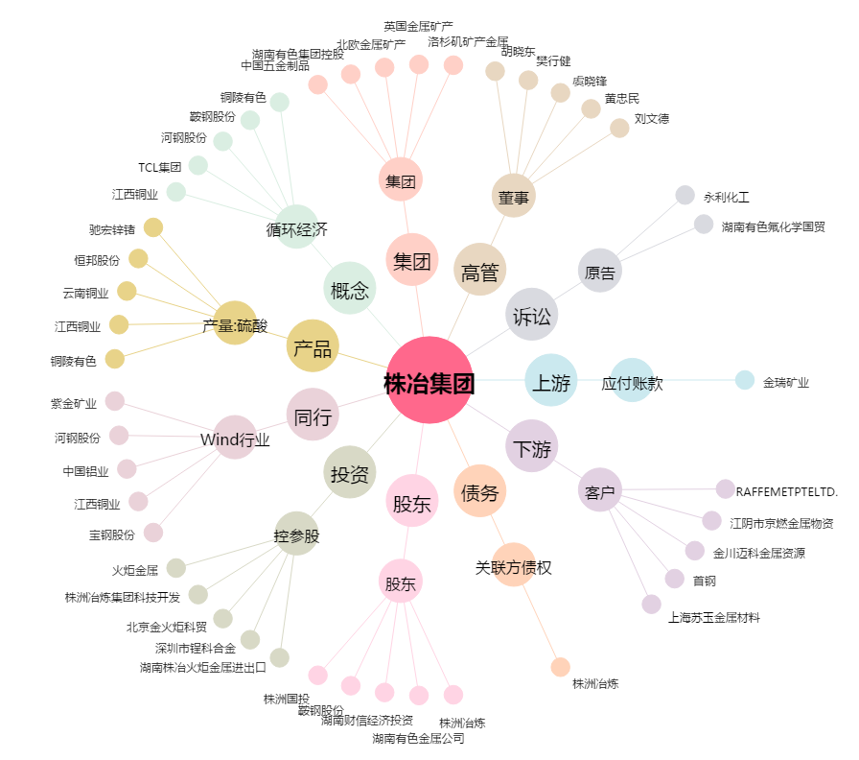
株冶集团[600961.SH] - 关系概览图

